상품제안서
아랑 2in1 LED 고속 도킹보조배터리 20W | 상품코드: S44862

 |  |  |  |  |  |  | 02-713-8555 | www.synergygift.co.kr
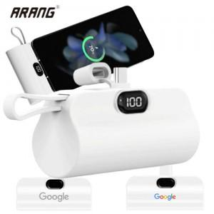

【상세/제작정보】

【인쇄/포장옵션】 | 레이저, 풀칼라 / 포장불가능

【공급단가】 | 수량 | 50~ | 100~ | 300~ | 1,000~ | 3,000~
*VAT별도 | C-8 | 6,900원 | 6,750원 | 6,450원 | 6,200원 | 6,050원
 | C-C | 6,900원 | 6,750원 | 6,450원 | 6,200원 | 6,050원

【상품 URL】 | https://www.synergygift.co.kr:443/src/goods_detail.php?gdno=44862

